表紙・改定履歴
Webダイレクト販売

画面設計書
ご本人さま確認に関して画面
G0114

© 2020 Sasuke Financial Lab Inc.

変 更 記 録
版数 REV. | 作成更新日 | 変 更 内 容 | 担 当
01 | 2020-08-14 | 初版 | 小川
02 | 2020-09-01 | 仕様修正 ・注意文言の全文の読了を以ってチェックボックスを押下可能に修正 ・証跡をタイミングを「お客さま情報の入力」ボタンを押下したタイミングに修正 | 小川

画面レイアウト
画面レイアウト | システム | 画面名 | 画面ID
 | Webダイレクト販売 | ご本人さま確認に関して画面 | G0114
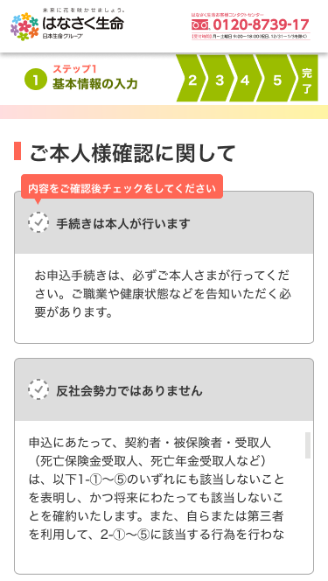
3
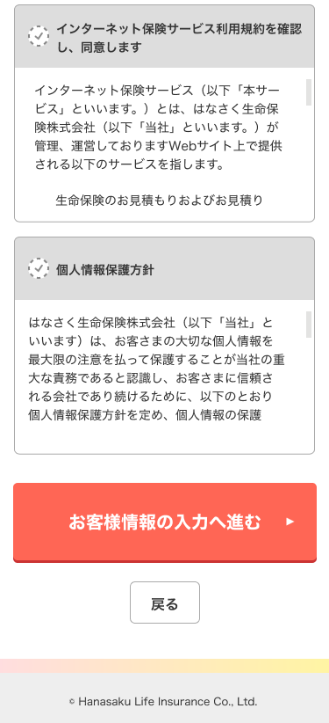

A

1

4

2

B
1

2

メッセージ一覧
メッセージ一覧 |  | システム | 画面名 | 画面ID
 |  | Webダイレクト販売 | ご本人さま確認に関して画面 | G0114
No | メッセージID | メッセージ内容

1
2
3
4
5
Pending
6
7
8
9
10
11
12
13
14
15
16
17
18
19
20
21
22
23
24
25
26
27

